关系图
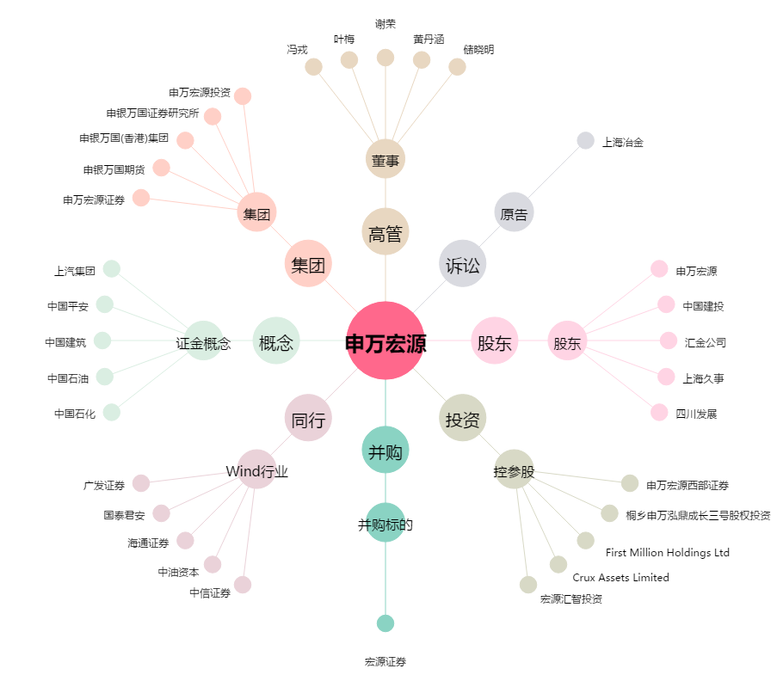
申万宏源[000166.SZ] - 关系概览图

